Practice 1
Phuc | Front end
Hai | backend
No | Created User | Category 1 | Attached image | Question | Answer
1 | Hai | JSP |  | Hàm onload khi nào sẽ bắt đầu chạy? | Khi app load view, load tới đoạn html,css
2 | Hai | JSP |  | 1. f_cmd có nghĩa là gì, và nó được dùng làm gì? | f_cmd là một hidden element dc declear để define value của button
3 | Hai | JS |  | Hàm này dùng để làm gì, và nó có cần thiết hay không? Tại sao? | Bản chất là Constructor, Để tiện gọi, và thao tác với những tham số này.
4 | Hai | JS | 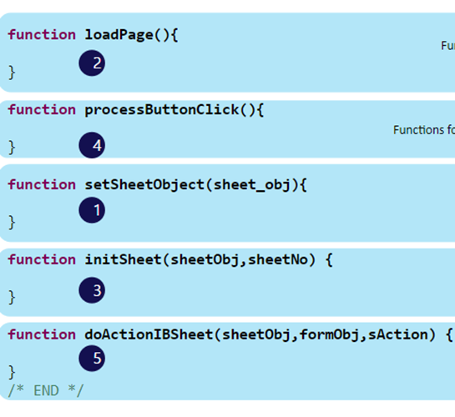 | Có cần thiết phải lúc nào cũng xài hết function này hay không và tại sao? | Có, vì tất cả hàm này đều được sử dụng trong view của prac 1, và có vẻ như được thiết kế theo rule của framework
5 | Hai | JS |  | Hàm ComConfigSheet và ComEndConfigSheet dùng để làm gì, và nếu không sử dụng thì sẽ xảy ra việc gì? | ComConfigSheet: - Thiết lập design basic cho sheet. function phải dc gọi trước khi init sheet - Ví dụ các thuộc tính size chữ, hiện thị dropdown button.... value/status ComEndConfigSheet: - Kết lại những thiết lập cho sheet Set những ability của đối tượng, ví dụ behavior, colorchange, editable behavior. - Nếu không có thì sẽ run các config với default
6 | Hai | IBSheet |  | Sự khác nhau và giống nhau của LoadSearchData và GetSearchData? | `- Get Search chỉ lấy data về dạng XML - Load Search hiển thị data get dc`
7 | Hai | IBSheet | 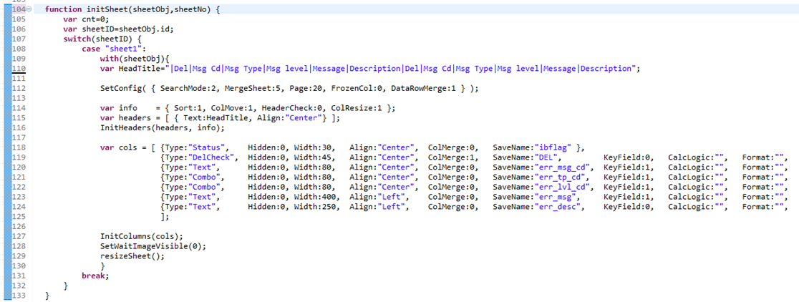 | dòng 110: headTitle: dấu "|" dùng để làm gì. Có cần thiết khi thêm | ở phía trước hay không và nếu không thêm thì chuyện gì sẽ xảy ra? Dòng 112: giải thích các số ở trong SetConfig. Dòng 118 --> 125: giải thích keyfied, format dùng để làm gì? Nếu không muốn cho user update cell, add data khi insert dòng mới thì làm như thế nào? Làm thế nào chỉ cho phép cell đó được nhập ký tự hoặc là số? | `- Dòng 110: dấu "|" dùng đế kết hợp tên các cột khi khởi tạo bảng trong hàm InitHeaders. Cần thiết phải thêm dấu này ở phía trước vì có 1 cột status đầu tiên là hidden nên cột tên Del phải ở vị trí 2 trên header, nếu k thì cột tên Del sẽ được gán cho cột dữ liệu đầu tiên và sẽ bị ẩn đi. - Dòng 112: Define các thông số thuộc tính khởi tạo cho header - Dòng 118: - Keyfield: đánh dấu cột đó có req field hay không(boolean) mới được save - Format: Định dạng dữ liệu hiển thị trên sheet - Dùng AcceptKeys để gán constrain cho input là chữ hoặc số
8 | Hai |  |  | dòng 130: giải thích formObj.f_cmd.value = SEARCH: dùng để làm gì? | define f_cmd của formObj = SEARCH, đặt chức năng là SEARCH và điều hướng
9 | Hai | IBSheet |  | Phân biệt sự khác nhau giữa DelCheck và CheckBox, nó có các trạng thái nào? Khi nào sử dụng DelCheck và khi nào thì sử dụng CheckBox? | Checkbox có thể quy định cho nhiều trạng thái, ví dụ update, boolean, delete check. DelCheck chỉ phục vụ cho chức năng mark đơn vị sẽ bị xóa.
10 | Phúc | FW |  | Khi có nhiều search param ( từ 5 param trở lên) thì chúng ta nên handle bằng Collection VO hay tạo thêm một ConditionVO?
11 | Phúc | FW |  | Giải thích luồng đi của chức năng Search ( ở Back end) | Sau khi nhận request vào htmlAction, xử lý, trả ngược và xuống SC, thao tác bcimple trong sc, trả ngược lên dần ra fe
12 | Phúc | FW |  | Làm sao để framework biết cách chạy từ HTMLAction xuống SC | Hàm doEnd trong HTMLACTION file
13 | Phúc | FW |  | Transaction trong OPUS được viết như thế nào | Trong hàm EventResponse manageErrMsg trong file SC bao gồm 3 method bên trong begin(), commit(), rollback()
14 | Phúc | FW |  | Khi nào thì dùng ETC data và cách set ETC như thế nào
15 | Phúc | FW |  | Làm thế nào để nhận biết Record nào sẽ là insert, update hay delete ở BCImpl | get Ibflag của từng object, để xác định key Ví dụ "I" là insert "D" là delete…
16 | Phúc | FW |  | Validate ở server side được thực hiện như thế nào? | sử dụng hàm search để thử select dữ liệu ở database (file bcimpl) - Có tồn tại dữ liệu thì throw duplicate - Không thì tiếp tục insert
17 | Phúc | FW |  | Nếu thêm 1 option search nữa (cụ thể là search description) thì cần sửa những file nào? | JSP, HTMLAction
18 | Phúc | FW | 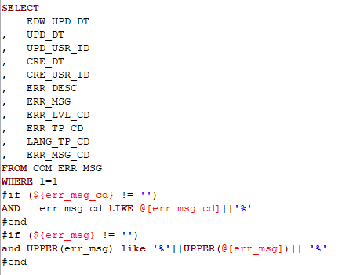 | Dòng "WHERE 1 = 1" thường được dùng để làm gì | Chỉ một điều kiện luôn true. Tránh lỗi syntax trong lúc viết Where có if, and
19 | Phúc | FW |  | Phân biệt velParam và param | - Param thì sử dụng kí hiêu @[ ] khi truyền vào câu sql thì sẽ thêm dấu nháy đơn ' ' cho string, - Velparam thì sử dụng kí hiệu ${ } khi truyền vào câu sql thì chỉ truyền giá trị, thường dùng để check điều kiện #if #end'

